Sheet1
お弁当注文書 |  |  |  |  |  |  |  |  | R7. 年 月 日

菜の華 紺屋町店
＊注文書はメールかFAXで送って下さい。 |  |  |  |  |  |  |  |  |  | 浜田市紺屋町82-1
 |  |  |  |  |  |  |  |  |  | TEL 0855-25-5875
注文締切り | 2025-12-16 |  |  |  |  |  |  |  |  | FAX 0855-25-0225
googleドライブ上で開くとExcelファイルスプレットシートになり、図がずれます。ファイル➡ダウンロード（Excelを開いて注文書をお使い下さい） |  |  |  |  |  |  |  |  | E-MAIL | nanohana@salonmaki.com

大会名 | 第４回ｼﾞｭﾆｱ卓球強化練習in浜田
お届け日/時間 | 12/26（金）～12/28（日）
場 所 | 県立体育館（浜田）

チーム名 |  |  |  |  |  |  | ご担当者氏名
 |  |  |  |  |  |  | 携帯電話番号
ご注文内容

弁 当 | 弁当 （ご飯普通） |  | 12/26(金） |  |  |  | 12/27(土） |  |  |  | 12/28(日）
 |  |  | 数 量 |  | 金 額 |  | 数 量 |  | 金 額 |  | 数 量 |  | 金 額
①唐揚げ弁当 | 700 | 円 |  | 個 | 0 | 円 |  | 個 | 0 | 円 |  | 個 | 0 | 円
②生姜焼き弁当 | 750 | 円 |  | 個 | 0 | 円 |  | 個 | 0 | 円 |  | 個 | 0 | 円
③チキンカツ弁当 | 750 | 円 |  | 個 | 0 | 円 |  | 個 | 0 | 円 |  | 個 | 0 | 円
④いなか弁当 | 700 | 円 |  | 個 | 0 | 円 |  | 個 | 0 | 円 |  | 個 | 0 | 円
⑤鶏店チリソース弁当 | 700 | 円 |  | 個 | 0 | 円 |  | 個 | 0 | 円 |  | 個 | 0 | 円
⑥アジフライ弁当 | 700 | 円 |  | 個 | 0 | 円 |  | 個 | 0 | 円 |  | 個 | 0 | 円
辛
⑦麻婆豆腐弁当 | 700 | 円 |  | 個 | 0 | 円 |  | 個 | 0 | 円 |  | 個 | 0 | 円
計 |  |  | 0 | 個 | 0 | 円 | 0 | 個 | 0 | 円 | 0 | 個 | 0 | 円
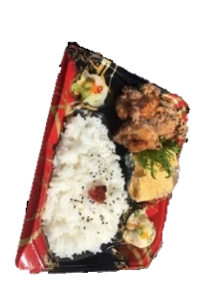
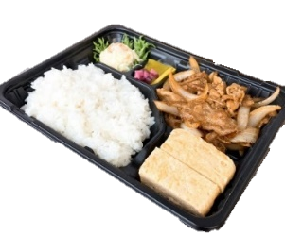
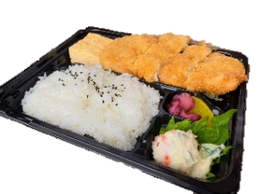
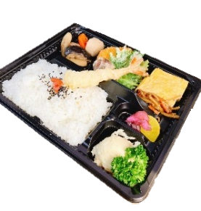
 |  |  |  |  |  |  |  |  |  |  |  | 合計
 |  |  |  |  |  |  |  |  |  |  |  | ¥0
③チキンカツ弁当
①から揚げ弁当
②生姜焼き弁当
700円
750円
750円
④いなか弁当
700円
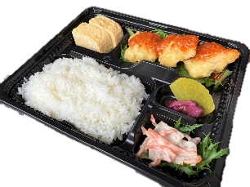
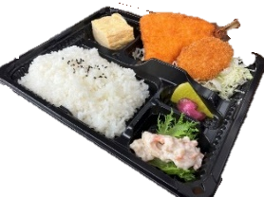
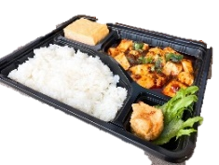

⑤鶏天ﾁﾘｿｰｽ弁当
⑥アジフライ弁当
⑦麻婆豆腐弁当
辛
700円
700円
700円

